단시간근로자
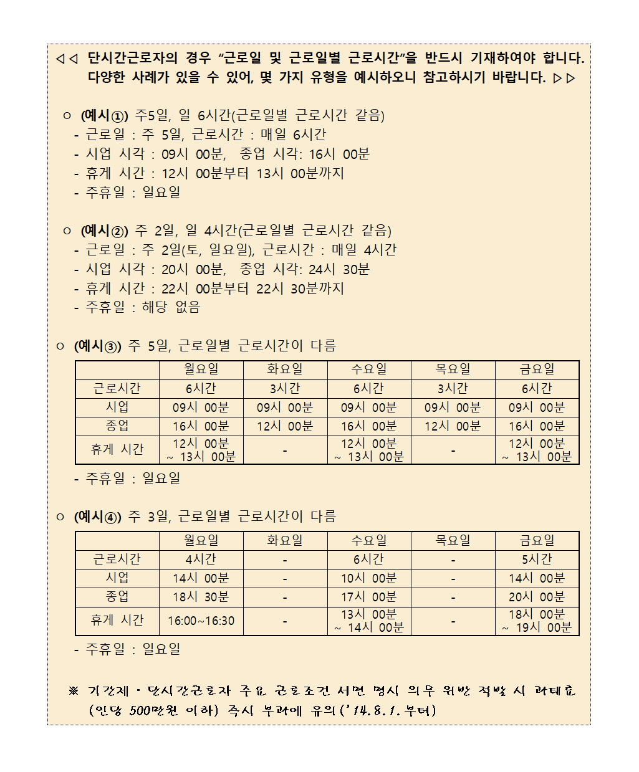
 |  |  |  |  |  |  |  |  |  |  |  | 단시간근로자 표준근로계약서

선우회계법인 |  |  |  |  |  |  |  |  |  |  | (이하 “사업주”라 함)과(와) |  |  |  |  |  |  |  |  |  |  |  | 주황규 |  |  | (이하 “근로자”라 함)은 다음
과 같이 근로계약을 체결한다.

 | 1. | 근로계약기간 |  |  |  |  |  |  | : | 2021-04-01 |  |  |  |  |  |  |  | 부터
 |  | ※ 근로계약기간을 정하는 경우에는 “ |  |  |  |  |  |  |  |  |  |  |  |  |  |  |  |  |  |  |  |  |  | 부터 |  |  |  |  |  |  |  |  | 까지" 등으로 기재
 | 2. | 근무장소 |  |  |  |  |  |  | :
 | 3. | 업무의 내용 |  |  |  |  |  |  | :

 | 4. | 근로일 및 근로일별 근로시간

 | 구분 |  |  |  | ( | 월 |  | )요일 |  |  | ( | 화 |  | )요일 |  |  | ( | 수 |  | )요일 |  |  | ( | 목 |  | )요일 |  |  | ( | 금 |  | )요일 |  |  | ( |  | )요일
 | 근로시간 |  |  |  |  | 6 |  |  | 시간 |  |  | 3 |  |  | 시간 |  |  | 6 |  |  | 시간 |  |  | 3 |  |  | 시간 |  |  | 6 |  |  | 시간 |  |  |  |  | 시간
 | 시업 |  |  |  | 09 |  | 시 | 00 |  | 분 | 09 |  | 시 | 00 |  | 분 | 09 |  | 시 | 00 |  | 분 | 09 |  | 시 | 00 |  | 분 | 09 |  | 시 | 00 |  | 분 |  | 시 |  |  | 분
 | 종업 |  |  |  | 16 |  | 시 | 00 |  | 분 | 12 |  | 시 | 00 |  | 분 | 16 |  | 시 | 00 |  | 분 | 12 |  | 시 | 00 |  | 분 | 16 |  | 시 | 00 |  | 분 |  | 시 |  |  | 분
 | 휴게시간 |  |  |  | 12 |  | 시 | 00 |  | 분 |  |  | 시 |  |  | 분 | 12 |  | 시 | 00 |  | 분 |  |  | 시 |  |  | 분 | 12 |  | 시 | 00 |  | 분 |  | 시 |  |  | 분
 |  |  |  |  | ~ | 13 | 시 | 00 |  | 분 | ~ |  | 시 |  |  | 분 | ~ | 13 | 시 | 00 |  | 분 | ~ |  | 시 |  |  | 분 | ~ | 13 | 시 | 00 |  | 분 | ~ | 시 |  |  | 분

 | ㅇ 주휴일 : |  |  |  |  | 매주 |  |  | 일 |  |  | 요일

 | 5. | 임 금
 |  | - 시간(일, 월)급 : |  |  |  |  |  |  |  |  |  |  |  |  |  |  |  |  |  |  | 원(해당사항에 ○표)
 |  | - 상여금 : 있음 ( |  |  |  |  |  |  |  |  | ) |  |  |  |  |  |  |  |  |  |  |  | 원, 없음 ( |  |  |  | ○ |  | )
 |  | - 기타급여(제수당 등) : 있음 : |  |  |  |  |  |  |  |  |  |  |  |  |  |  |  |  |  |  |  |  |  |  |  | 원(내역별 기재, 없음 ( |  |  |  |  |  |  |  |  | ○ | )
 |  | - 초과근로에 대한 가산임금률: |  |  |  |  |  |  |  |  |  |  |  |  |  |  |  |  |  | %
 |  |  | ※ 단시간근로자와 사용자 사이에 근로하기로 정한 시간을 초과하여 근로하면
 |  |  |  | 법정 근로시간 내라도 통상임금의 100분의 50%이상의 가산임금 지급(’14.9.19. 시행)
 |  | - 임금지급일 : 매월(매주 또는 매일) |  |  |  |  |  |  |  |  |  |  |  |  |  |  | 익월 10 |  |  |  |  | 일(휴일의 경우는 전일 지급)
 |  | - 지급방법 : 근로자에게 직접지급( |  |  |  |  |  |  |  |  |  |  |  |  |  | ○ |  | ), 근로자 명의 예금통장에 입금( |  |  |  |  |  |  |  |  |  |  |  |  | ○ |  | )

 | 6. 연차유급휴가: 통상근로자의 근로시간에 비례하여 연차유급휴가 부여
 | 7. 사회보험 적용여부(해당란에 체크)
 |  | □ | 고용보험 |  |  |  |  | □ | 산재보험 |  |  |  |  | □ | 국민연금 |  |  |  |  | □ | 건강보험

 | 8. 근로계약서 교부
 | - “사업주”는 근로계약을 체결함과 동시에 본 계약서를 사본하여 “근로자”의 교부
 | 요구와 관계없이 “근로자”에게 교부함(근로기준법 제17조 이행)
 | 9. 근로계약, 취업규칙 등의 성실한 이행의무
 | - 사업주와 근로자는 각자가 근로계약, 취업규칙, 단체협약을 지키고 성실하게 이행하여야 함
 | 10. 기 타
 | - 이 계약에 정함이 없는 사항은 근로기준법령에 의함
 |  |  |  |  |  |  |  |  |  |  |  |  |  | 2021-10-12
 | (사업주) |  |  |  | 사업체명 |  |  |  |  | : |  |  |  |  |  |  |  |  |  |  |  |  |  | (전화 : |  |  |  |  |  |  |  |  |  |  |  |  |  |  | )
 |  |  |  |  | 주소 |  |  |  |  | :
 |  |  |  |  | 대표자 |  |  |  |  | : |  |  |  |  |  |  |  |  |  |  |  |  |  | (서명)

 | (근로자) |  |  |  | 주소 |  |  |  |  | :
 |  |  |  |  | 연락처 |  |  |  |  | :
 |  |  |  |  | 성명 |  |  |  |  | :

